Зміст
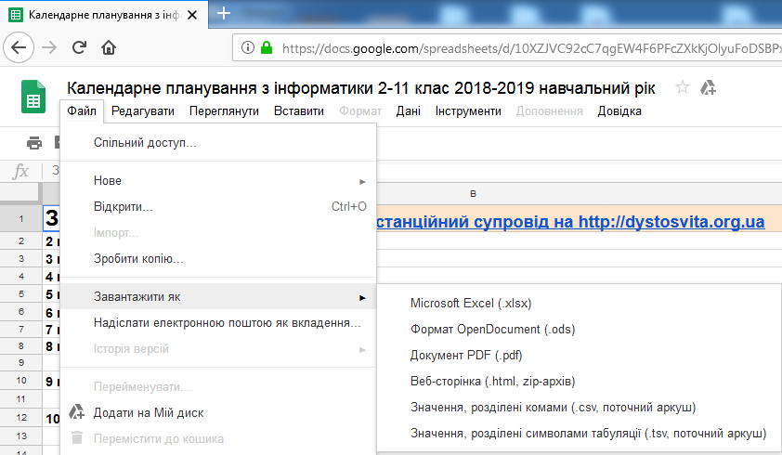
Зміст | Всі ці курси мають дистанційний супровід на http://dystosvita.org.ua | Аркуш
2 клас | Інформатика (в курсі Я досліджую світ) | 2ЯДС | #NAME? | НОВЕ для 2019-20 н.р.
3 клас | Інформатика (оновлення 2016) | 3 | #NAME?
4 клас | Інформатика (оновлення 2016) | 4 | #NAME?
5 клас | Програма для загальноосвітніх навчальних закладів (для учнів, які вивчали інформатику в 2-4 класах) | 5 | 1 год/тижд
6 клас | Програма для загальноосвітніх навчальних закладів (для учнів, які вивчали інформатику в 2-4 класах) | 6 | 1 год/тижд
7 клас | Програма для загальноосвітніх навчальних закладів (для учнів, які вивчали інформатику в 2-4 класах) | 7 | 1 год/тижд
8 клас | Програма для загальноосвітніх навчальних закладів (для учнів, які вивчали інформатику в 2-4 класах) | 8 | 2 год/тижд | НОВЕ для 2019-20 н.р.
9 клас | Програма для загальноосвітніх навчальних закладів | 9 ЗНЗ | 2 год/тижд
 | Програма для ЗНЗ з поглибленим вивченням окремих предметів природничо-математичного циклу | 9 матем | 2 год/тижд
10 клас | Стандарт (оновлення 2017) | 10ст | 1 год/тижд
 | Вибіркові модулі (Креативне програмування, Графічний дизайн, Веб-технології, Бази даних) | модулі
 | Профільний рівень (оновлення 2017) | 10п | 5 год/тижд
11 клас | Профільний рівень (оновлення 2017) | 11п | 5 год/тижд | НОВЕ для 2019-20 н.р.

